2020_02_data
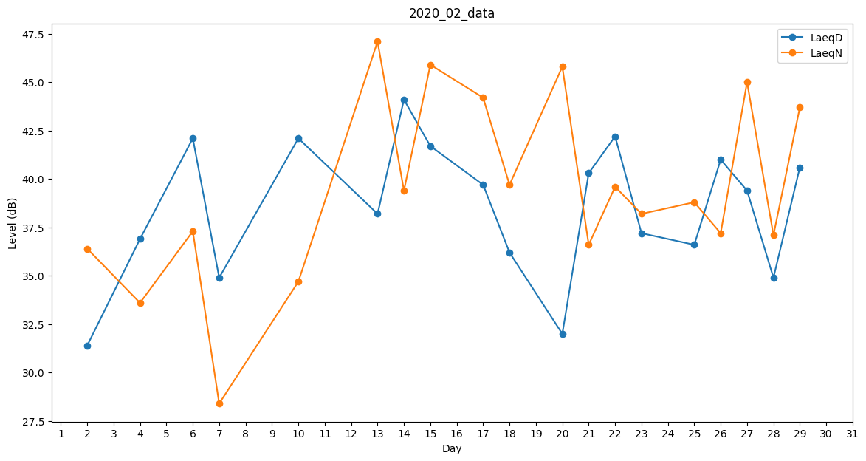
Day | LaeqD | LaeqN
1 | 0 | 34.8
2 | 31.4 | 36.4
3 | 0 | 42.3
4 | 36.9 | 33.6
5 | 0 | 36.5
6 | 42.1 | 37.3
7 | 34.9 | 28.4
8 | 38.2 | 0
9 | 0 | 39.3
10 | 42.1 | 34.7
11 | 41.4 | 0
12 | 0 | 42.7
13 | 38.2 | 47.1
14 | 44.1 | 39.4
15 | 41.7 | 45.9
16 | 39.7 | 0
17 | 39.7 | 44.2
18 | 36.2 | 39.7
19 | 0 | 38
20 | 32 | 45.8
21 | 40.3 | 36.6
22 | 42.2 | 39.6
23 | 37.2 | 38.2
24 | 0 | 40.7
25 | 36.6 | 38.8
26 | 41 | 37.2
27 | 39.4 | 45
28 | 34.9 | 37.1
29 | 40.6 | 43.7

